상품제안서
시그니처 리갈패드 A5 PP커버 박인쇄 | 상품코드: S24277

 |  |  |  |  |  |  | 02-713-8555 | www.synergygift.co.kr
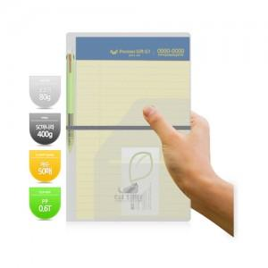

【상세/제작정보】 | <span style="font-size: 12pt;">★★커버인쇄, 노트 인쇄 시 동판비는 자동계산되지 않습니다. 별도 문의 바랍니다.</span><br><span style="font-size: 12pt;">★★볼펜 인쇄의 경우, 수량별 인쇄비 상이합니다. 별도 문의 바랍니다.</span><br><br><span style="font-size: 12pt;">* 볼펜, 인덱스 미포함 상품입니다. - 추가시 고객센터 문의 -</span><br><span style="font-size: 12pt;">* 볼펜종류는 일반볼펜과 고급볼펜 두 가지 입니다.</span><br>

【인쇄/포장옵션】 | 실크, 불박, 스티커 / OPP(비닐)

【공급단가】 | 수량 | 100~ | 500~ | 1,000~ | 3,000~ | 5,000~
*VAT별도 | 노랑노트 | 2,340원 | 2,300원 | 2,250원 | 2,160원 | 2,070원
 | 흰색노트 | 2,470원 | 2,430원 | 2,370원 | 2,280원 | 2,180원

【상품 URL】 | https://www.synergygift.co.kr:443/src/goods_detail.php?gdno=24277

